Sheet1
征集非物质文化遗产
编号 | 展品名称 | 展品图片 | 创作人 | 展品材质（工艺） | 创作年月 | 展出方式 | 备注（作者和作品介绍） | 捐赠
示例1 | 铁锨 |  | 蒯耄耋 | 铁质 | 2022-10-01 | 捐赠 | 蒯耄耋，男，1974年生于山东省菏泽市鄄城县，我国著名非遗传承人，其创作的铁锨是全国一绝，铁锨选用上好精铁制作，制作时纯手工，比一般铁锨更加耐用。 | 永久展出
示例2 | 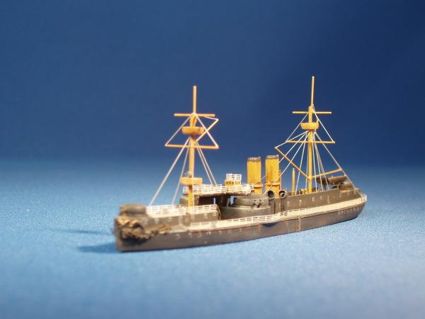 定远舰模型 |  | 夔髯謇 | 木质 | 1883年11月 | 永久展出 | 夔髯謇，男，1853年生于广东省珠江，1878年加入清政府海军，我国著名木质模型创作者，1883年定远舰建成，夔髯謇亲自前往历经半年多测绘观察成功制作出定远舰模型。 | 临时展出
1
2
3
4
5
6

